Sheet1
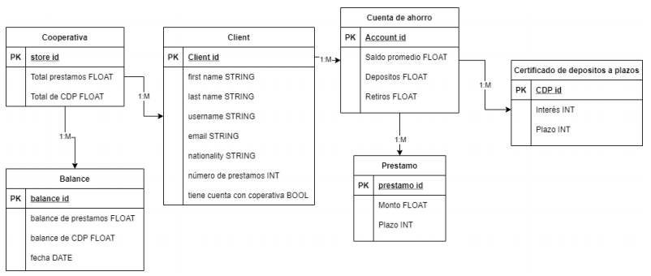

Cooperativa
bank_id | Total de prestamos | Total de CDP
0000 | 1,059 | 3,000

Balance
balance_id | balance de prestamos | balance de cdp | fecha | bank_id
0000 | 2500 | 2500 | 2021-08-09 | 0000
0001 | 7000 | 2555 | 2021-09-09 | 0000
0010 | 8000 | 6000 | 2021-10-09 | 0000

Client
client_id | first name | last name | username | email | nationality | num prestamos | account_id
0000 | A | D | AD | AD@algo.com | guatemala | 5 | 0000
0001 | B | E | BE | BE@algo.com | eeuu | 2 | 0001
0010 | C | F | CF | CF@algo.com | eeuu | 0 | NULL

Cuenta de ahorro
account_id | saldo prom | depositos | retiros
0000 | 80320 | 12312 | 1245
0001 | 98203 | 13432 | 12394

Prestamo
prestamo_id | monto | plazo | account_id
0000 | 12380 | 5 | 0000
0001 | 123801 | 4 | 0000
0010 | 138023 | 6 | 0001

Certificados de depósito
cdp_id | interes | plazo | account_id
0000 | 5% | 5 | 0001
0001 | 5% | 6 | 0000

FN 1: todos son atomicos y todas las filas tienen un primary key.
FN 2: tiene todo lo de FN1 y todas las entidades que dependen de otras entidades también contienen el primary key de la fila especifica de la entidad de la cual depende.

